Calculador de severidad
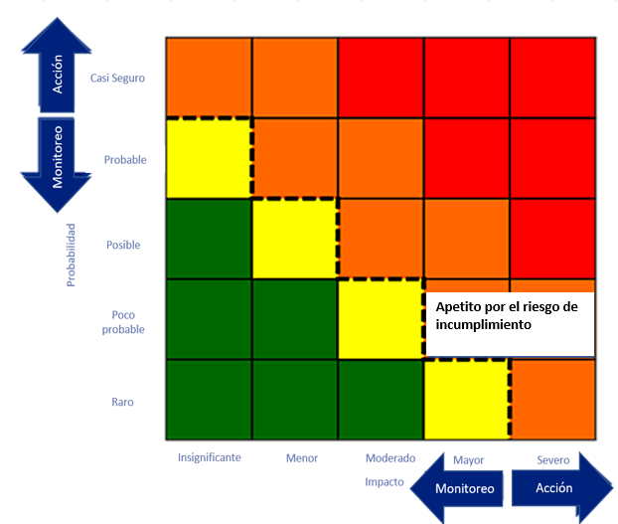
CALCULADOR DE SEVERIDAD

Instrucciones
Probabilidad del riesgo x Impacto del riesgo = Severidad del riesgo dado
Probabilidad
Casi seguro | 5 |  | Severidad
Probable | 4 |  | Severa | 4
Posible | 3 |  | Mayor | 3
Poco probable | 2 |  | Moderada | 2
Raro | 1 |  | Menor | 1

Impacto |  |  | Color | Grado de severidad
Severo | 5 |  |  | SEVERA
Mayor | 4 |  |  | MAYOR
Moderado | 3 |  |  | MODERADA
Menor | 2 |  |  | MENOR
Insignificante | 1

Prioridad
Critica | 4
Mayor | 3
Media | 2
Baja | 1

Apetito de riesgo de incumplimiento típico indicado por la línea de puntos
Calculadora
Probabilidad | Impacto | Severidad |  | Severidad | Prioridad
Casi seguro | Severo | Severa | Casi seguro Severo | Severa | Crítica
Casi seguro | Mayor | Severa | Casi seguro Mayor | Severa | Crítica
Casi seguro | Moderado | Severa | Casi seguro Moderado | Severa | Crítica
Casi seguro | Menor | Mayor | Casi seguro Menor | Mayor | Mayor
Casi seguro | Insignificante | Mayor | Casi seguro Insignificante | Mayor | Mayor
Probable | Severo | Severa | Probable Severo | Severa | Crítica
Probable | Mayor | Severa | Probable Mayor | Severa | Crítica
Probable | Moderado | Mayor | Probable Moderado | Mayor | Mayor
Probable | Menor | Mayor | Probable Menor | Mayor | Mayor
Probable | Insignificante | Moderada | Probable Insignificante | Moderada | Media
Posible | Severo | Severa | Posible Severo | Severa | Crítica
Posible | Mayor | Mayor | Posible Mayor | Mayor | Mayor
Posible | Moderado | Mayor | Posible Moderado | Mayor | Mayor
Posible | Menor | Moderada | Posible Menor | Moderada | Media
Posible | Insignificante | Menor | Posible Insignificante | Menor | Baja
Poco probable | Severo | Mayor | Poco probable Severo | Mayor | Mayor
Poco probable | Mayor | Mayor | Poco probable Mayor | Mayor | Mayor
Poco probable | Moderado | Moderada | Poco probable Moderado | Moderada | Media
Poco probable | Menor | Menor | Poco probable Menor | Menor | Baja
Poco probable | Insignificante | Menor | Poco probable Insignificante | Menor | Baja
Raro | Severo | Mayor | Raro Severo | Mayor | Mayor
Raro | Mayor | Moderada | Raro Mayor | Moderada | Media
Raro | Moderado | Menor | Raro Moderado | Menor | Baja
Raro | Menor | Menor | Raro Menor | Menor | Baja
Raro | Insignificante | Menor | Raro Insignificante | Menor | Baja

Valor desplegado
Sí
No

